高可用
Kafka 的高可用性
 | Kafka 一个最基本的架构认识：由多个 broker 组成，每个 broker 是一个节点；
 |  | 你创建一个 topic，这个 topic 可以划分为多个 partition，每个 partition 可以存在于不同的 broker 上，每个 partition 就放一部分数据。
 | Kafka 0.8 以后，提供了 HA 机制，就是 replica（复制品） 副本机制
 | 每个 partition 的数据都会同步到其它机器上，形成自己的多个 replica 副本。
 | 所有 replica 会选举一个 leader 出来，那么生产和消费都跟这个 leader 打交道，然后其他 replica 就是 follower
 | 写的时候，leader 会负责把数据同步到所有 follower 上去，读的时候就直接读 leader 上的数据即可。
 | 设计成只能读写 leader的原因很简单，要是你可以随意读写每个 follower，那么就要 care 数据一致性的问题，系统复杂度太高，很容易出问题。
 | Kafka 会均匀地将一个 partition 的所有 replica 分布在不同的机器上，这样才可以提高容错性。
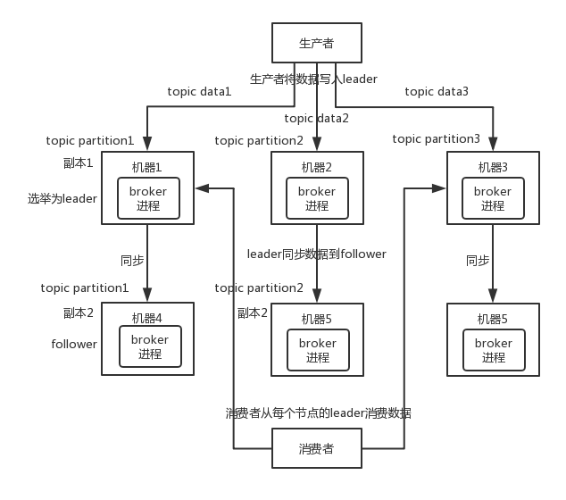

 | 这么搞，就有所谓的高可用性了，因为如果某个 broker 宕机了，没事。
 | 那个 broker上面的 partition 在其他机器上都有副本的。如果这个宕机的 broker 上面有某个 partition 的 leader，
 | 那么此时会从 follower 中重新选举一个新的 leader 出来，大家继续读写那个新的 leader 即可。这就有所谓的高可用性了。

 | 写数据的时候，生产者就写 leader，然后 leader 将数据落地写本地磁盘，接着其他 follower 自己主动从 leader 来 pull 数据。
 | 一旦所有 follower 同步好数据了，就会发送 ack 给 leader，leader 收到所有 follower 的 ack 之后，就会返回写成功的消息给生产者。

 | 消费的时候，只会从 leader 去读，但是只有当一个消息已经被所有 follower 都同步成功返回 ack 的时候，这个消息才会被消费者读到。

顺序性
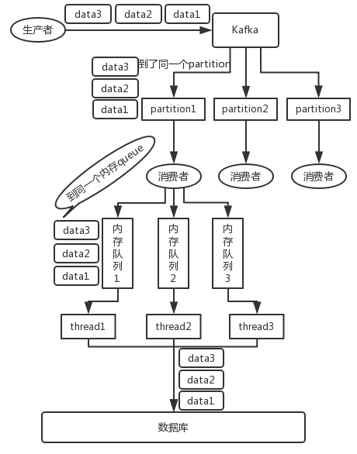
如何保证消息的顺序性？
 | Kafka： | 问题描述
 |  | 比如说我们建了一个 topic，有三个 partition。生产者在写的时候，其实可以指定一个 key，
 |  | 比如说我们指定了某个订单 id 作为 key，那么这个订单相关的数据，一定会被分发到同一个 partition 中去
 |  | 而且这个 partition 中的数据一定是有顺序的。
 |  | 消费者从 partition 中取出来数据的时候，也一定是有顺序的。到这里，顺序还是 ok 的，没有错乱。
 |  | 接着，我们在消费者里可能会搞多个线程来并发处理消息。
 |  | 因为如果消费者是单线程消费处理，而处理比较耗时的话，比如处理一条消息耗时几十 ms，
 |  | 那么 1 秒钟只能处理几十条消息，这吞吐量太低了。而多个线程并发跑的话，顺序可能就乱掉了。

 |  | 解决方法：
 |  | 写 N 个内存 queue，具有相同 key 的数据都到同一个内存 queue；然后对于 N 个线程，每个线程分别消费一个内存 queue 即可，这样就能保证顺序性。

